①すごろく盤(語りマス埋め込み)
あなたは、はじめて会った人と気がるに話ができますか？
ゴール
できるように なりたいこと
あなたは、「ちょっと待って」と言われたら、何分待ちますか？
次のオレンジマスへ
ほしいもの
楽しみなこと
すごろくはどうでしたか？もしかすると、このすごろくの中に、友だちともっとなかよくなるコツや、みんなが幸せになるヒントがあったかもしれませんね。

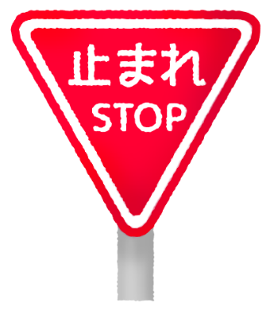
 | 語りマス① | 1 | 1
 |  |  | 2 | あなたは、「ちょっと待って」と言われたら、何分待ちますか？
 | 語りマス② | 2 | 3
あと 少しで ゴール みんなで はくしゅ
 |  |  | 4
１おく円手に入ったら
 | 語りマス③ | 3
すきなテレビや ユーチューブ
ほめられたこと
 |  |  |  | あなたは、はじめて会った人と気がるに話ができますか？
２つすすむ
 | 語りマス④ | 4
すきなタレントや キャラクター
そのちょうし！ とまった人に 右の人がはくしゅ
そうじを「ちゃんとする」の「ちゃんと」ってどういうことですか？

すきな教科
 |  |  |  | そうじを「ちゃんとする」の「ちゃんと」ってどういうことですか？

次のオレンジマスへ
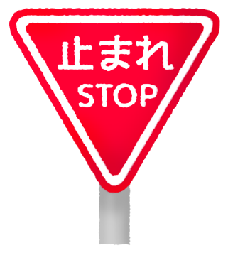

すきな食べ物

１ サイコロをふって出た目の数だけ進みます。
水色のマスに止まったら、書いてあることについて答えます。
なにかするマスもあります。
２ オレンジのマスにさいしょに通った人は、かならず止まります。
①止まった人からじゅんばんに、みんなが答えます。
②みんなが話し終わったらカードをうらがえして、
止まった人がせつめいを読みます。
③せつめいを読んだ後、思ったことがあれば話し合ってみましょう。
（二人目からは、通りすぎます。止まって答えなくていいです。）
３ 答えにくいしつもんには、パスをして答えなくてもいいです。
４ 話を聞くときはかならず「さいごまで聞きましょう」。
そして「友だちの気持ちを大切にして」くださいね。
スタート
行ってみたいところ
やってみたい仕事
すきな音楽
とくいなこと
すきな動物
きのうの ぎょうかんにしたこと

ある学校では、外で音楽のじゅぎょうをすることもあるそうです。どうしてだと思いますか？

②すごろく盤(語りマス置き換え)
ウ
ゴール
できるように なりたいこと
次のオレンジマスへ
ほしいもの
楽しみなこと
すごろくはどうでしたか？もしかすると、このすごろくの中に、友だちともっとなかよくなるコツや、みんなが幸せになるヒントがあったかもしれませんね。
イ

あと 少しで ゴール みんなで はくしゅ
１おく円手に入ったら
すきなテレビや ユーチューブ
ほめられたこと
２つすすむ
すきなタレントや キャラクター
そのちょうし！ とまった人に 右の人がはくしゅ
エ
すきな教科

次のオレンジマスへ

すきな食べ物

１ サイコロをふって出た目の数だけ進みます。
水色のマスに止まったら、書いてあることについて答えます。
なにかするマスもあります。
２ オレンジのマスにさいしょに通った人は、かならず止まります。
①止まった人からじゅんばんに、みんなが答えます。
②みんなが話し終わったらカードをうらがえして、
止まった人がせつめいを読みます。
③せつめいを読んだ後、思ったことがあれば話し合ってみましょう。
（二人目からは、通りすぎます。止まって答えなくていいです。）
３ 答えにくいしつもんには、パスをして答えなくてもいいです。
４ 話を聞くときはかならず「さいごまで聞きましょう」。
そして「友だちの気持ちを大切にして」くださいね。
スタート
ア
行ってみたいところ
やってみたい仕事
すきな音楽
とくいなこと
すきな動物
きのうの ぎょうかんにしたこと

